员工信息集
信息集管理-人员基本信息
1、增加按钮
2、通过按钮预置不同国家的本地化字段
3、海外通用字段，前缀g_; 马来西亚本地化字段，前缀m_; 新加坡本地化字段，前缀s_;
4、预置后，“同步元数据”，“同步模板”，

Country | Field | Description | Data Type | Resource ID | Reference Entity | Remark
global | g_passportno | Passport Number | Character | hrlocal-000001
global | g_passportissuedate | Passport Issue Date | Date | hrlocal-000002
global | g_passportexpirydate | Passport Expiry Date | Date | hrlocal-000003
global | g_paymentmode | Payment mode | Reference | hrlocal-000004 | PaymentMode(自定义档案)
global | g_bank | Bank Name | Reference | hrlocal-000005 | Bank(自定义档案）
global | g_bankcode | Bank code | Character | hrlocal-000006
global | g_bankbranchcode | Bank Branch Code | Character | hrlocal-000007
global | g_bankacno | Bank A/C No | Character | hrlocal-000008
MY | my_category | Personnel Category | Reference | hrlocal-000009 | Personnel Category(自定义档案） | 01 Resident 02 Non-Resident 03 Returning Exper Programe(REP) 04 Knowledge worker(IRDA)
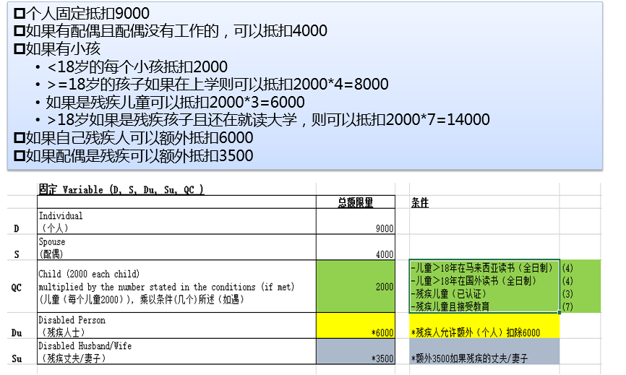
MY | my_entrydate | Entry Date | Date | hrlocal-000010 |  | Non-Resident需要填写，到达182天后自动转为Resident | 182天需要参数定义
MY | my_numberofchildren | Number of children | Integer | hrlocal-000011 |  | 是否读书、是否残疾等不区分，手动折算
MY | my_religion | Religion | Reference | hrlocal-000012 | Religion(自定义档案)
MY | my_isdisabled | Disabled | Logic | hrlocal-000013
MY | my_isspousedisabled | Spouse Disabled | Logic | hrlocal-000014
MY | my_isspouseworking | Spouse Working | Logic | hrlocal-000015
MY | my_epfgroup | EPF Group | Reference | hrlocal-000016 | EPF Group(自定义档案)
MY | my_socsogroup | Socso Group | Reference | hrlocal-000017 | Socso Group(自定义档案)
MY | my_eisgroup | EIS Group | Reference | hrlocal-000018 | EIS Group(自定义档案)
MY | my_pcbgroup | PCB Group | Reference | hrlocal-000019 | PCB Group(自定义档案)
MY | my_epfno | EPF No. | Character | hrlocal-000020
MY | my_socsono | Socso No. | Character | hrlocal-000021
MY | my_taxno | Tax No. | Character | hrlocal-000022
MY | my_taxbranch | Tax Branch | Reference | hrlocal-000023 | Tax Branch(自定义档案)
MY | my_spousetaxno | Spouse Tax No. | Character | hrlocal-000024
MY | my_spousetaxbranch | Spouse Tax Branch | Reference | hrlocal-000025 | Tax Branch(自定义档案)
 | 前雇主发放的工资放在人员信息集中，还是放在薪资项目中？
MY | my_totalpayable | Total Payable (previous employer) | Amount | hrlocal-000026 |  | 前雇主总应发合计 | TP3表格的内容
MY | my_taxexemption | Total Tax Exemption (previous employer) | Amount | hrlocal-000027 |  | 前雇主总免税合计 | TP3表格的内容
MY | my_totalepf | Total EPF (previous employer) | Amount | hrlocal-000028 |  | 前雇主总EPF合计 | TP3表格的内容
MY | my_totaleis | Total EIS (previous employer) | Amount | hrlocal-000029 |  | 前雇主总EIS合计 | TP3表格的内容
MY | my_totalsocso | Total SOCSO (previous employer) | Amount | hrlocal-000030 |  | 前雇主总SOCSO合计 | TP3表格的内容
MY | my_totalzakat | Total Zakat (previous employer) | Amount | hrlocal-000031 |  | 前雇主总宗教税 | TP3表格的内容
MY | my_totalpcb | Total PCB (previous employer) | Amount | hrlocal-000032 |  | 前雇主总个人所得税 | TP3表格的内容

MY | my_isvoluntaryepf | Is Voluntary EPF | Logic | hrlocal-000033 |  | add 31/12/2018 支持雇员自由选择比率缴纳EPF
MY | my_nepfrate_employee | EPF Rate (Employee) | Amount | hrlocal-000034

Payslip
